1GD-FR-0020
 |  |  |  |  |  |  | PROCESO DE GESTIÓN DOCUMENTAL |  |  |  |  |  |  |  |  | POLICÍA NACIONAL
Código:1GD-FR-0020
Fecha: 04/07/2018 |  |  |  |  |  |  | DIAGNÓSTICO INTEGRAL PARA LOS ARCHIVOS DE LA POLICÍA NACIONAL
Versión: 0

CIUDAD: CÚCUTA - NORTE DE SANTANDER |  |  |  |  |  |  |  |  |  | FECHA ELABORACIÓN DEL DIAGNÓSTICO |  |  |  |  |  |  | 24 |  | 3 |  |  | 2024
RESPONSABLE DEL DILIGENCIAMIENTO: SI.
A. IDENTIFICACIÓN
CÓDIGO Y NOMBRE DE LA UNIDAD: 3.8.6.5 DEPARTAMENTO DE POLICÍA NORTE DE SANTANDER
FECHA DE CREACIÓN DE LA UNIDAD: 1960 |  |  |  |  |  |  |  |  |  | ACTO ADMINISTRATIVO DE CREACIÓN DE LA UNIDAD: DECRETO 2865 DEL 16 DE DICIEMBRE DE 1960.
DIRECCIÓN DE LA UNIDAD: CALLE 22N 2-03 URBANIZACIÓN TASAJERO |  |  |  |  |  |  |  |  |  | ACTO ADMINISTRATIVO VIGENTE DE LA UNIDAD: RESOLUCIÓN 07 DEL 24 DE ENERO DE 2011
CORREO ELECTRÓNICO DE LA UNIDAD: denor.coman@policia.gov.co |  |  |  |  |  |  |  |  |  | TELÉFONO: 6075871300 |  |  |  |  |  |  |  | IP:
A.1 DIRECTOR, COMANDANTE O JEFE DE LA UNIDAD:
NOMBRE: |  |  | JOHN ROBERT CHAVARRO ROMERO
GRADO: |  |  | CORONEL
CARGO: |  |  | COMANDANTE DEPARTAMENTO DE POLICÍA
TIEMPO EN EL CARGO: |  |  |  | 21 MESES
A.2 ADMINISTRACIÓN DEL ARCHIVO
Jefe Grupo de Gestión Documental
NOMBRES Y APELLIDOS: |  |  |  |  |  |  |  |  |  | CAPACITACIÓN O CURSOS EN GESTIÓN DOCUMENTAL Y ARCHIVÍSTICA
GRADO: SUBINTENDENTE |  |  |  |  |  |  |  |  |  | 1
CARGO: JEFE GRUPÓ GESTIÓN DOCUMENTAL |  |  |  |  |  |  |  |  |  | 2
TIEMPO EN EL PROCESO DE GESTIÓN DOCUMENTAL |  |  |  |  |  |  |  |  |  | 3
TIEMPO EN LA INSTITUCIÓN |  |  |  |  |  |  |  |  |  | 4
CORREO INSTITUCIONAL: |  |  |  |  |  |  |  |  |  | 5
No. CELULAR: |  |  |  |  |  |  |  |  |  | 6
No IP DE LA OFICINA Y/O GRUPO: 2039 |  |  |  |  |  |  |  |  |  | 7
CONDICIÓN MÉDICO LABORAL: |  |  |  |  |  |  |  |  |  | 8
Funciones del Jefe Grupo de Gestión Documental
1 | Supervisar el trámite en las ventanillas únicas de la documentación oficial a través de mecanismos para que se garantice el manejo expedito y controlado de la correspondencia
2 | Verificar el cumplimiento a los lineamientos del proceso de gestión documental, respecto al control de registros para que se ejecuten las directrices y regulaciones de los entes competentes.
3 | Supervisar la ejecución del procedimiento archivo central con el fin de garantizar la disponibilidad e integridad de los activos de información para la consulta.
4 | Proyectar las modificaciones o actualizaciones de las tablas de retención documental cuando se requiera, para el trámite respectivo ante el comité de archivo de la unidad.
5 | Brindar la información que corresponda de acuerdo a la naturaleza del cargo, a quien la requiera, siguiendo los lineamientos de la normativa establecida.
6 | Implementar el sistema de gestión integral de acuerdo con los lineamientos institucionales, efectuando mejora continua en los procesos que lo requieran.
7 | Realizar las actividades establecidas en la gestión documental, aplicando la normativa vigente.
8 | Realizar las actividades establecidas para la implementación del sistema de gestión ambiental en la Policía Nacional.
9 | Guardar la reserva y confidencialidad de los documentos e información que sea de su conocimiento dentro del cumplimiento de sus funciones.
Responsable Archivo Central
NOMBRES Y APELLIDOS: |  |  |  |  |  |  |  |  |  | CAPACITACIÓN O CURSOS EN GESTIÓN DOCUMENTAL Y ARCHIVÍSTICA
GRADO: SUBINTENDENTE |  |  |  |  |  |  |  |  |  | 1 | TECNICO LABORAL POR COMPETENCIAS EN GESTION DOCUMENTAL Y ARCHIVO
CARGO: RESPONSABLE DE ARCHIVO |  |  |  |  |  |  |  |  |  | 2 | CURSO CRITERIOS PARA LA IDENTIFICACION Y LA VALORACION DE LOS ARCHIVOS DE DERECHOS HUMANOS MEMORIA HISTORICA Y CONFLICTO ARMADO INTERNO
TIEMPO EN EL PROCESO DE GESTIÓN DOCUMENTAL |  |  |  |  |  |  |  |  |  | 3 | CURSO METODOLOGIA PARA LA ELABORACION DEL PROGRAMA DE GESTION DOCUMENTAL
TIEMPO EN LA INSTITUCIÓN |  |  |  |  |  |  |  |  |  | 4 | CURSO GESTION DOCUMENTAL
CORREO INSTITUCIONAL: |  |  |  |  |  |  |  |  |  | 5 | CURSO METODOLOGIA PARA LA ELABORACION DEL DIAGNOSTICO INTEGRAL DE ARCHIVOS
No. CELULAR: |  |  |  |  |  |  |  |  |  | 6
No IP DE LA OFICINA Y/O GRUPO: 2039 |  |  |  |  |  |  |  |  |  | 7
CONDICIÓN MÉDICO LABORAL: |  |  |  |  |  |  |  |  |  | 8
Funciones del Responsable Archivo Central
1 | Revisar los parámetros establecidos en gestión documental con el fin de garantizar los niveles de seguridad y confidencialidad de la información.
2 | Llevar el control de la entrada y salida de documentos que se encuentren bajo su responsabilidad siguiendo los procedimientos establecidos con el fin de prevenir la pérdida de información.
3 | Revisar los conceptos técnicos sobre gestión documental emitidos por el grupo con el fin de que cumplan con las directrices de la Institución y estatal.
4 | Brindar la información que corresponda de acuerdo a la naturaleza del cargo, a quien la requiera, siguiendo los lineamientos de la normativa establecida.
5 | Implementar el sistema de gestión integral de acuerdo con los lineamientos institucionales, efectuando mejora continua en los procesos que lo requieran.
6 | Realizar las actividades establecidas en la gestión documental, aplicando la normativa vigente.
7 | Realizar las actividades establecidas para la implementación del sistema de gestión ambiental en la Policía Nacional.
8 | Guardar la reserva y confidencialidad de los documentos e información que sea de su conocimiento dentro del cumplimiento de sus funciones.
9 | Dar buen uso a los elementos asignados bajo su responsabilidad, con el fin de mantenerlos disponibles para el servicio.
TALENTO HUMANO
GRADO | APELLIDOS Y NOMBRES |  |  |  |  | CÉDULA | CARGO ACTUAL | No. De Celular | TIEMPO DE SERVICIO EN LA UNIDAD |  |  | TIEMPO EN EL PROCESO DE GESTIÓN DOCUMENTAL |  |  | NIVEL ACADÉMICO |  |  |  |  | CONDICIÓN MÉDICO LABORAL
 |  |  |  |  |  |  |  |  | Años | Meses | Días | Años | Meses | Días
SI |  |  |  |  |  |  | JEFE GUGED
SI |  |  |  |  |  |  | RESPONSABLE DE ARCHIVO |  |  |  |  |  |  |  | TECNICO LABORAL POR COMPETENCIAS EN GESTION DOCUMENTAL Y ARCHIVO
PT |  |  |  |  |  |  | AUXILIAR DE ARCHIVO |  |  |  |  |  |  |  | TECNICO LABORAL POR COMPETENCIAS EN GESTION DOCUMENTAL Y ARCHIVO
APA 12 |  |  |  |  |  |  | AUXILIAR DE ARCHIVO |  |  |  |  |  |  |  | ADMINISTRADOR PUBLICO
APA 12 |  |  |  |  |  |  | RADICADORA |  |  |  |  |  |  |  | TECNICA EN ASISTENCIA ADMINISTRATIVA
APA 12 |  |  |  |  |  |  | AUXILIAR DE ARCHIVO |  |  |  |  |  |  |  | PSICÓLOGO – GERENCIA EDUCACIONAL
A.3 NIVEL Y TIPO DE ARCHIVO
NIVEL DE LA UNIDAD |  |  |  |  |  | Asesor |  | Control |  | Operativo |  |  |  | Administrativo |  |  |  |  | Docente
 |  |  |  |  |  |  |  |  |  | SI
JURISDICCIÓN |  |  |  |  |  | Dirección |  |  | Oficina Asesora |  |  | Región |  | Metropolitana |  | Departamento |  |  | Escuela de Policía |  |  |  | Centro de Instrucción
 |  |  |  |  |  |  |  |  |  |  |  |  |  |  |  | X
MISIÓN DE LA UNIDAD |  |  |  |  |  | MANTENIMIENTO DE LA CONVIVENCIA COMO CONDICION NECESARIA, PARA EL EJERCICIO DE LOS DERECHOS Y LIBERTADES PUBLICAS Y PARA ASEGURAR QUE LOS HABITANTES DE COLOMBIA CONVIVAN EN PAZ
...
B.4 SISTEMA DE SEGURIDAD
B.5 EQUIPOS Y ENSERES
Accesorio |  |  |  |  |  |  |  | Cantidad | Accesorio |  |  |  |  | Cantidad | Accesorio |  |  |  |  |  |  | Cantidad
Cuenta con extintores CO2 (cuantos): |  |  |  |  |  |  |  | 1 | Termohigrómetros |  |  |  |  | 3 | Puestos de Trabajo |  |  |  |  |  |  | 5
Cuenta con extintores Multipropósito(cuantos): |  |  |  |  |  |  |  | 14 | Equipos de Computo |  |  |  |  | 2 | Teléfonos |  |  |  |  |  |  | NO
Cuenta con extractores de aire (cuantos): |  |  |  |  |  |  |  | NO | Escáneres |  |  |  |  | 1 | Unidades de Conservación (Cajas) |  |  |  |  |  |  | 4500
Cuenta con sensores de movimiento: |  |  |  |  |  |  |  | 1 | Impresoras |  |  |  |  | 1 | Unidades de Conservación (Carpetas) |  |  |  |  |  |  | 100045
Deshumidificadores |  |  |  |  |  |  |  | 1 | Fotocopiadoras |  |  |  |  | NO | Equipos de Microfilmación |  |  |  |  |  |  | NO
Otros, cuales?
EVIDENCIA FOTOGRÁFICA
SE DEBERÁ ANEXAR FOTOGRAFÍAS QUE DEN CUANTA DE LAS CONDICIONES TÉCNICAS MÍNIMAS QUE PRESENTA LA ESTRUCTURA DEL ARCHIVO, EQUIPAMIENTO Y MOBILIARIO, ESTANTERÍA, SEÑALÉTICA Y SEGURIDAD, LAS ÁREAS COLINDANTES Y EL ESTADO DE LA INFORMACIÓN ADMINISTRADA POR LA UNIDAD
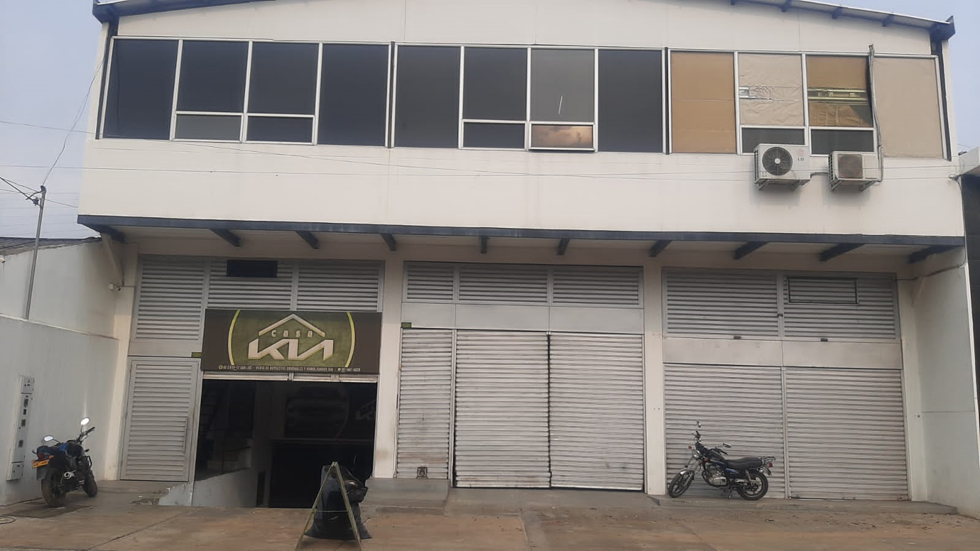
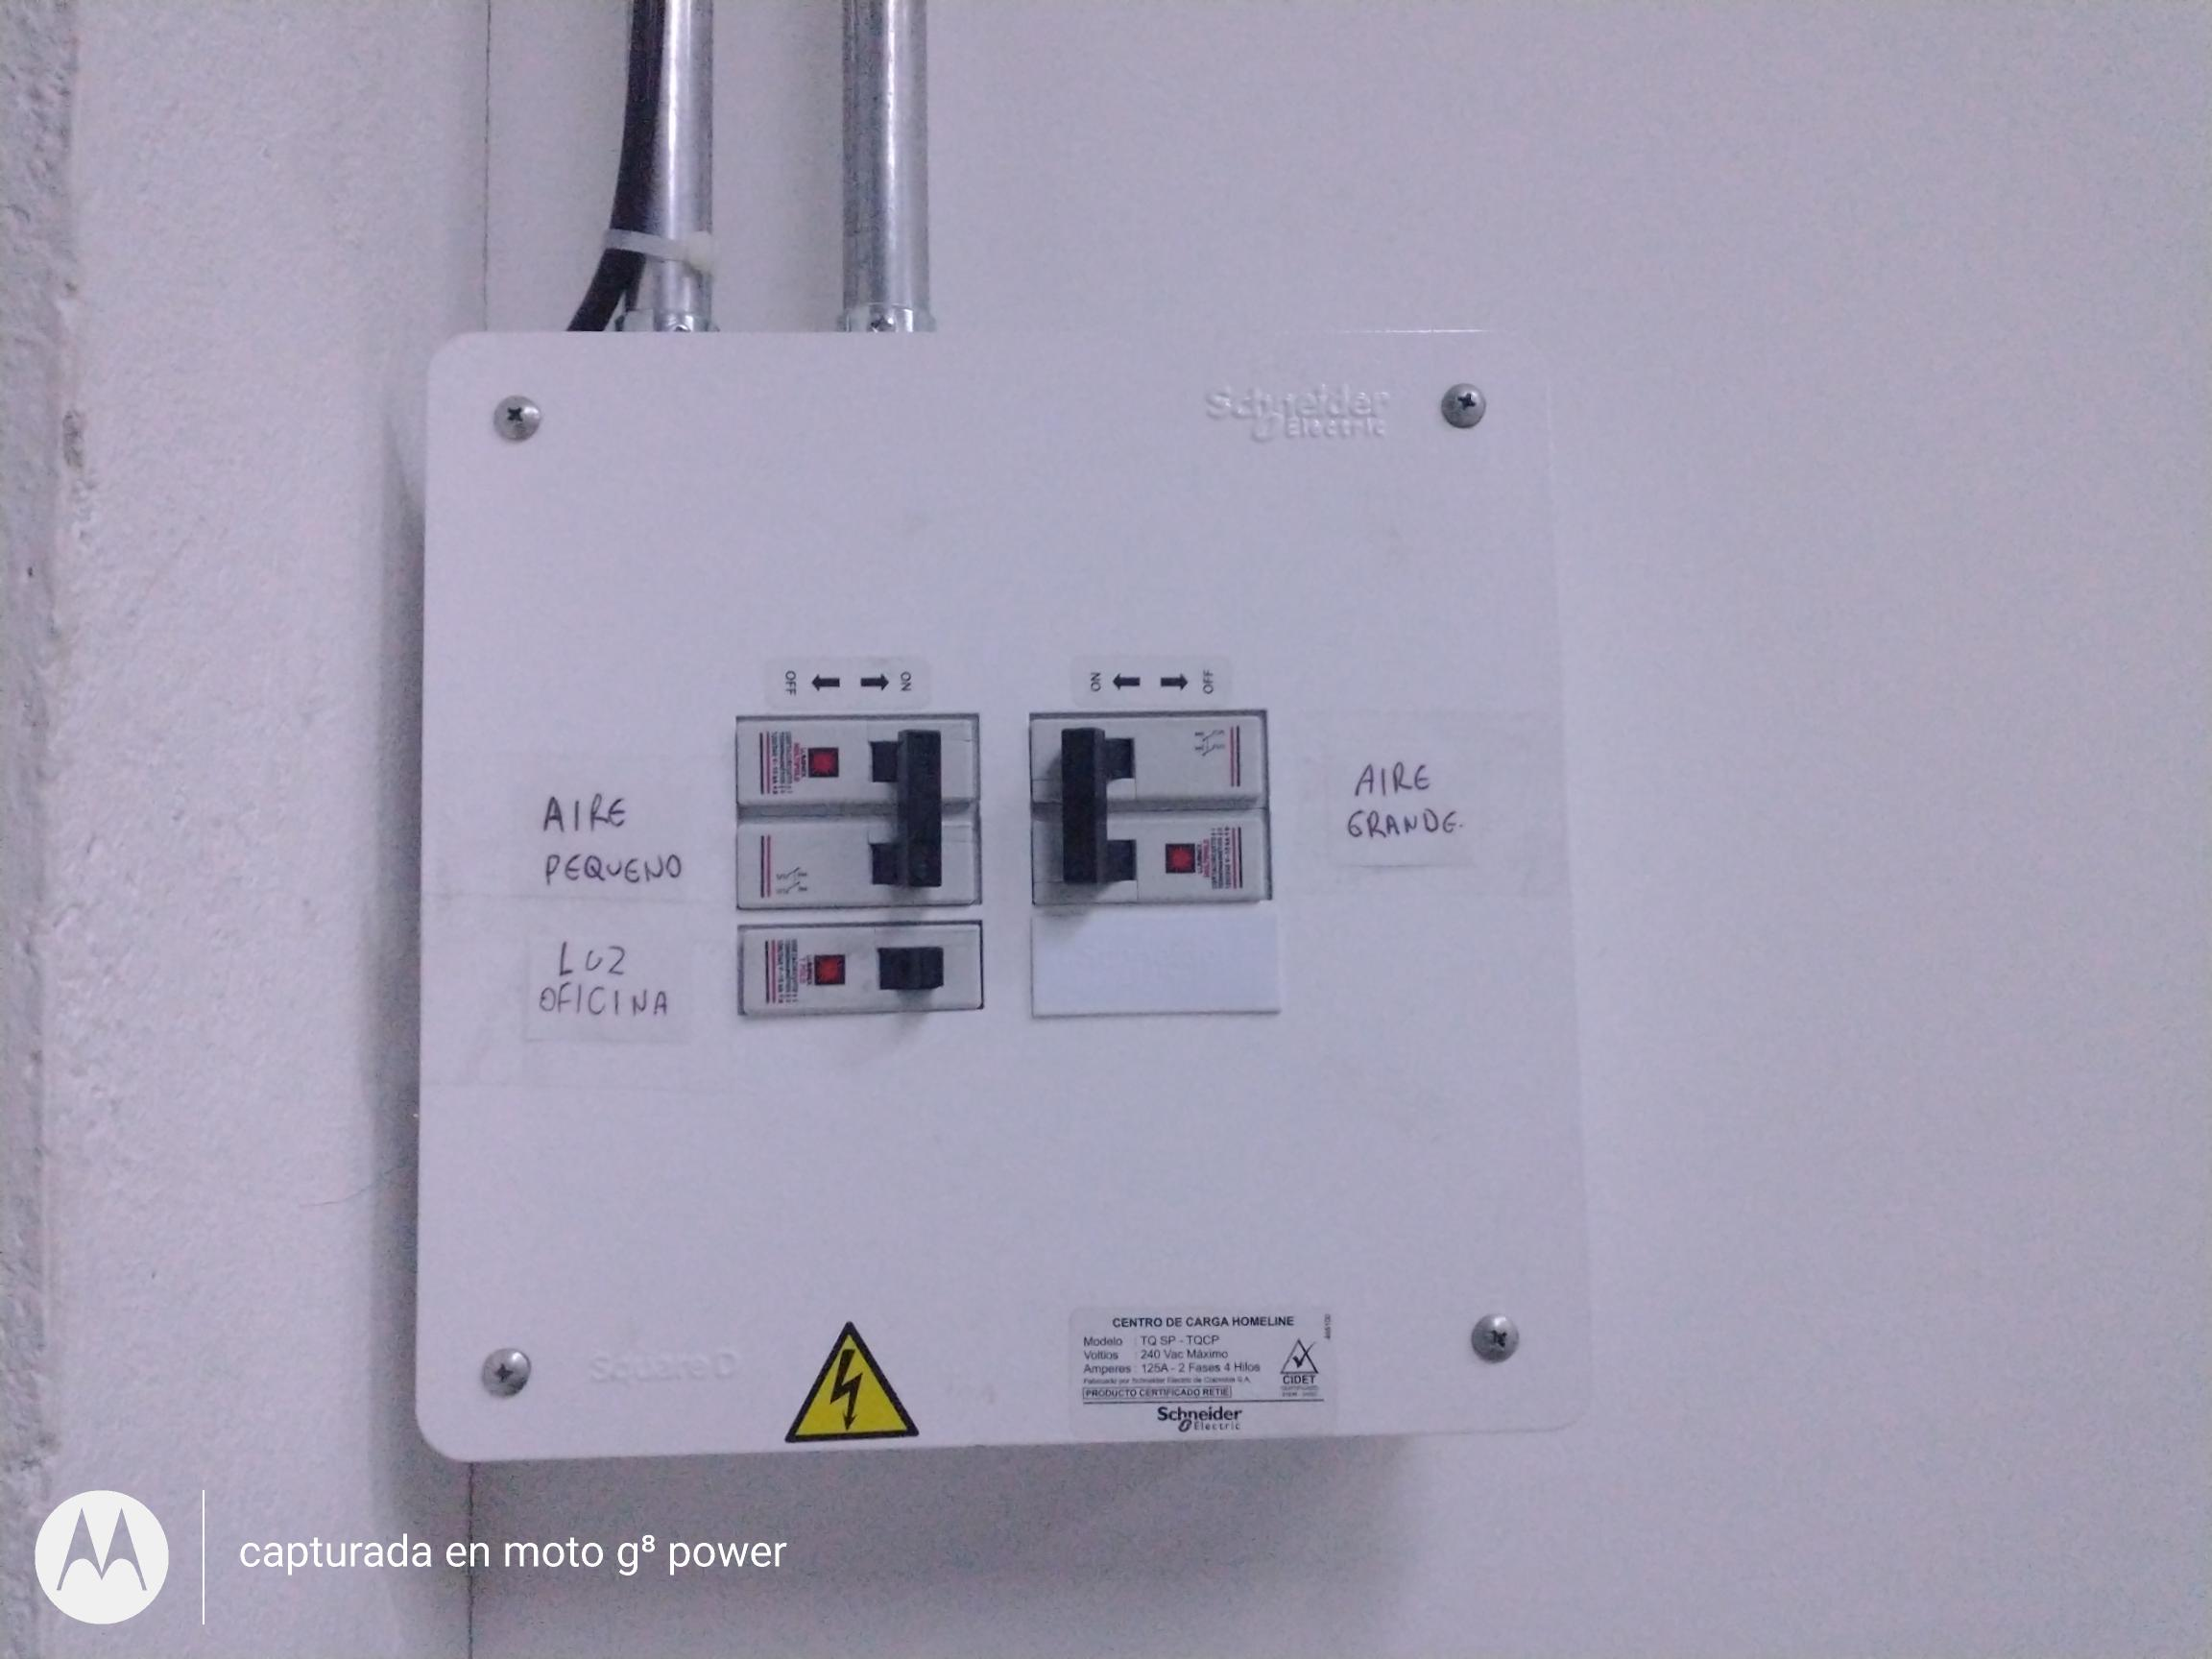
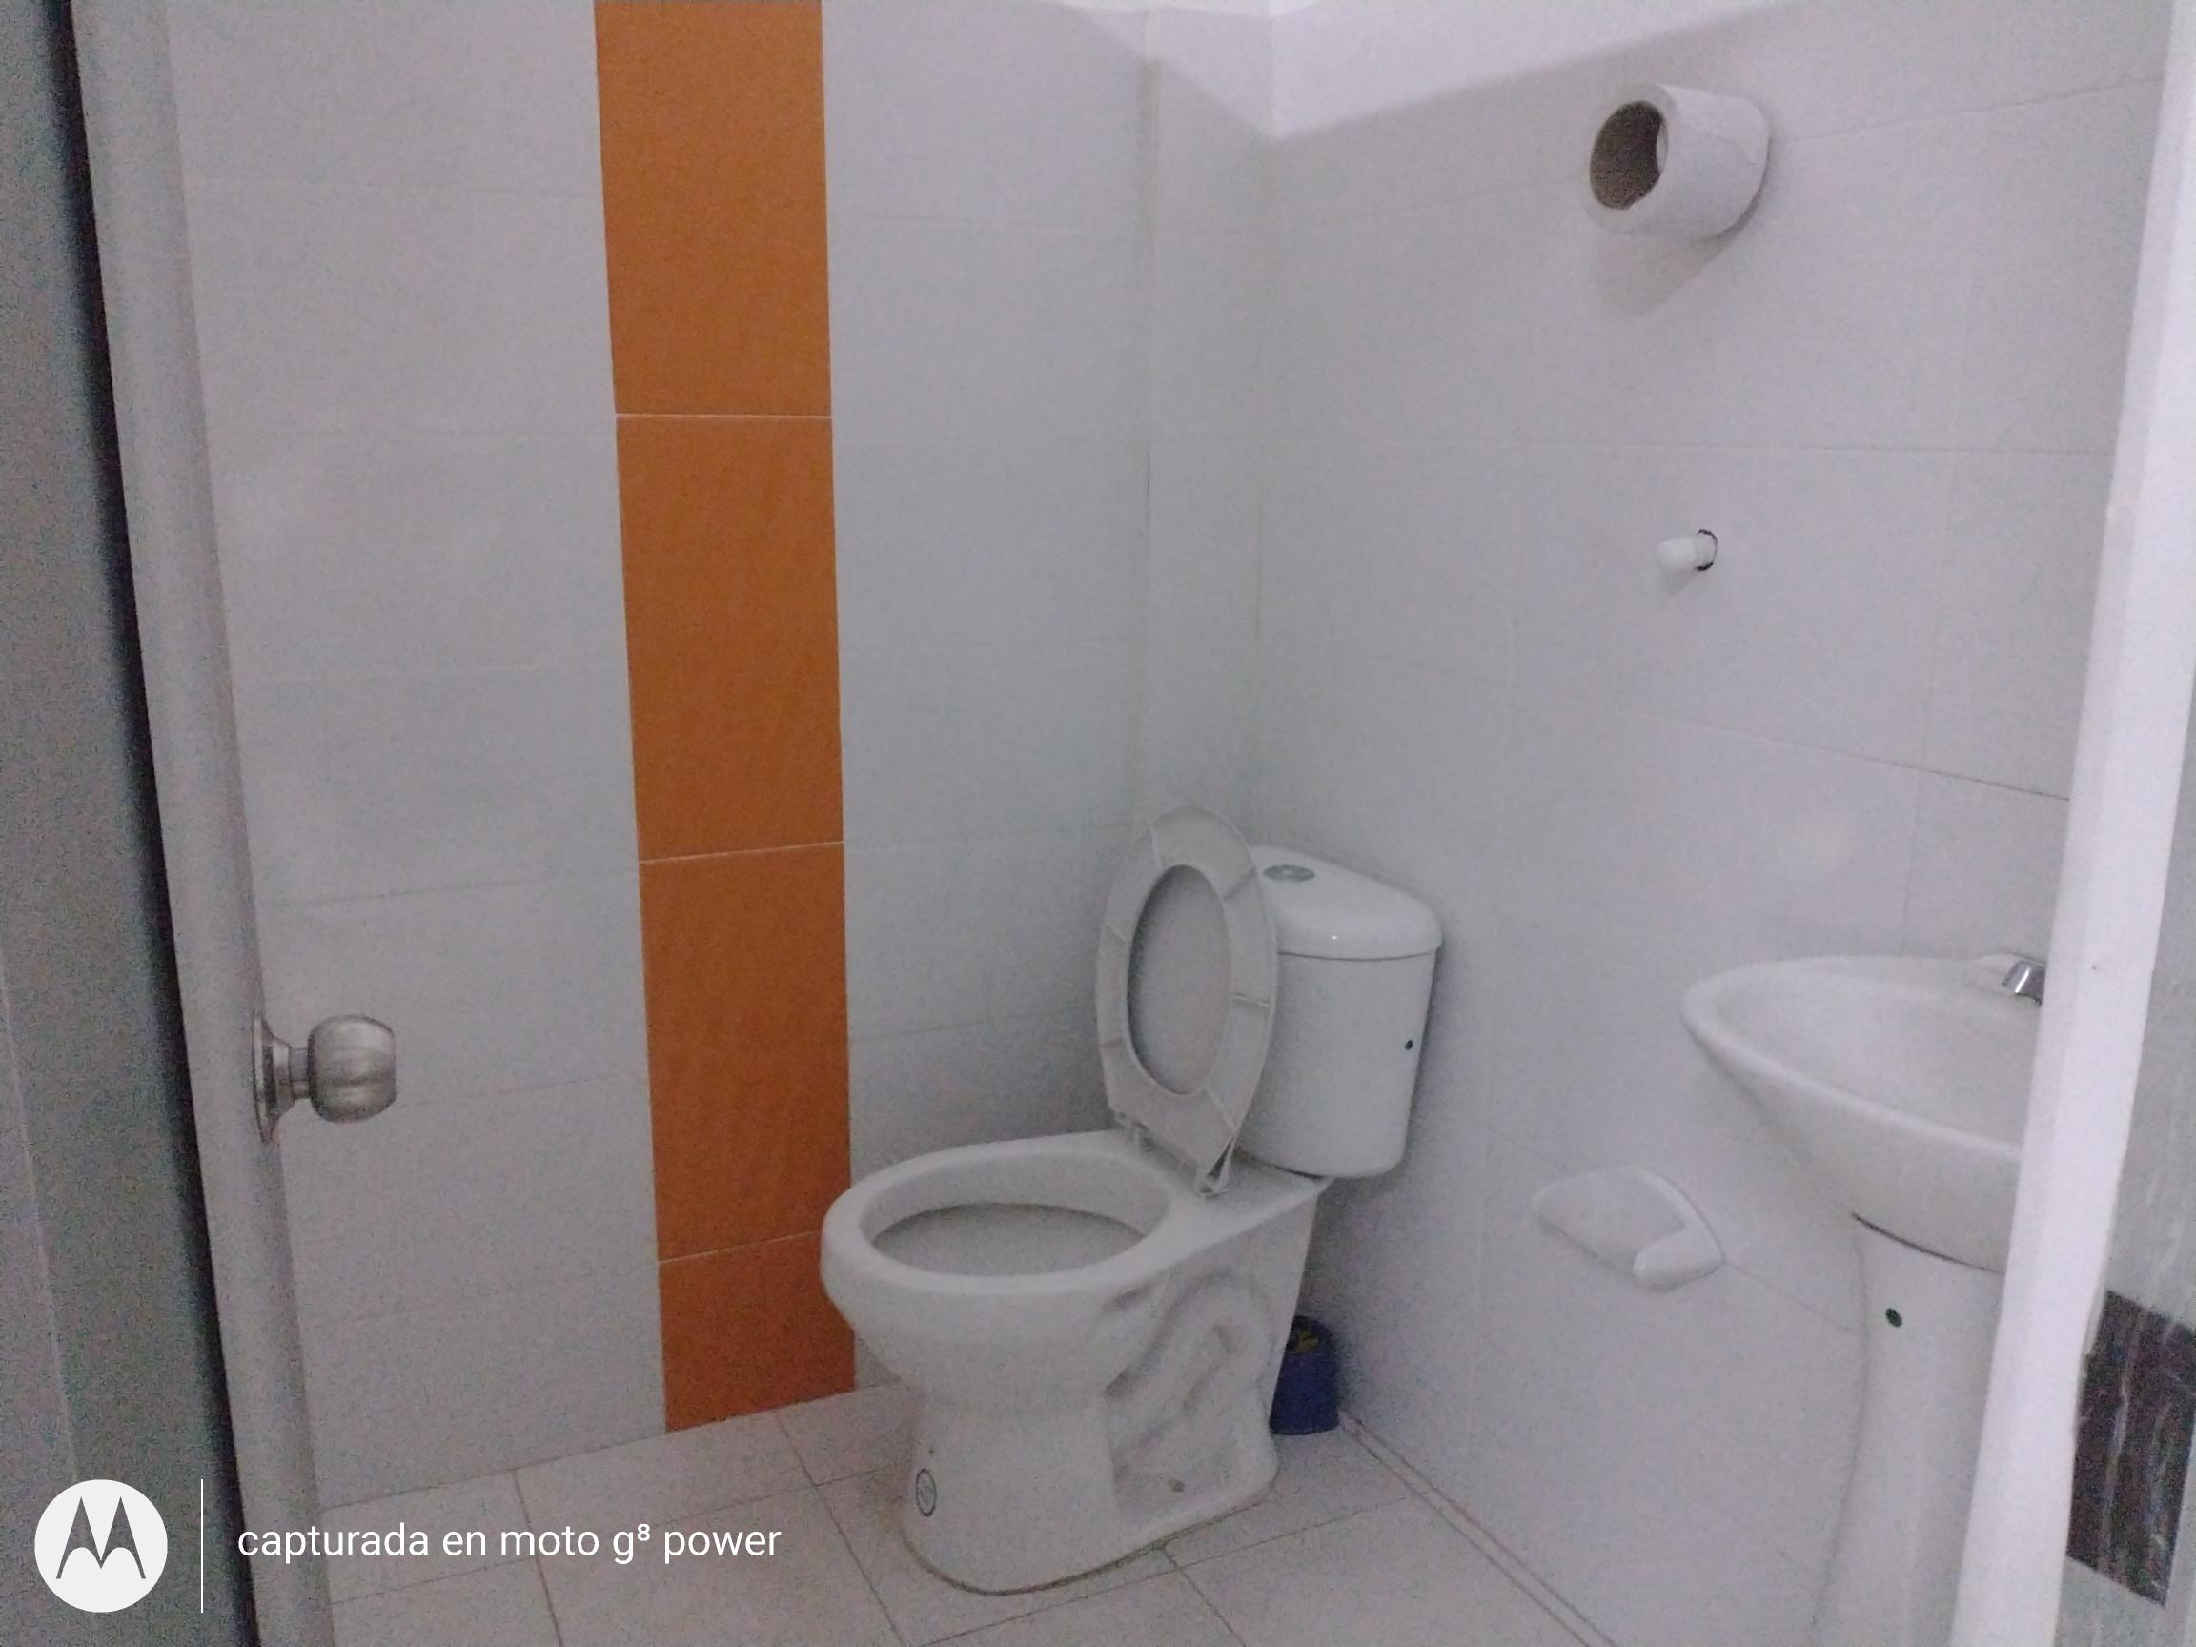
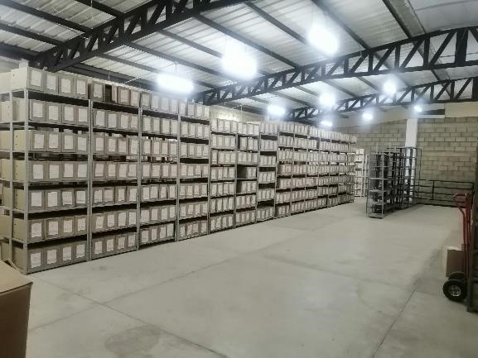

C. CARACTERÍSTICAS DE LA DOCUMENTACIÓN
IDENTIFICACIÓN DEL FONDO ACUMULDADO O DOCUMENTAL
UNIDAD POLICIAL |  |  |  |  |  |  |  |  |  |  | DEPENDENCIA PRODUCTORA:
ACERVO DOCUMENTAL
Fechas Extremas Acervo Documental |  |  |  |  |  | Cantidades de Unidades de Conservación Cajas |  | Cantidad Soporte Documental
Fecha Inicial |  | dia: | mes: | año: |  | 4500 |  | Archivo de Gestión | Papel (carpetas) | Análogo | Digital | Planos | Libros | Videos | Fotografías
fecha final |  | dia: | mes: | año: |  |  |  |  | 20 | NO APLICA | NO APLICA | NO APLICA | NO APLICA | NO APLICA | NO APLICA
...
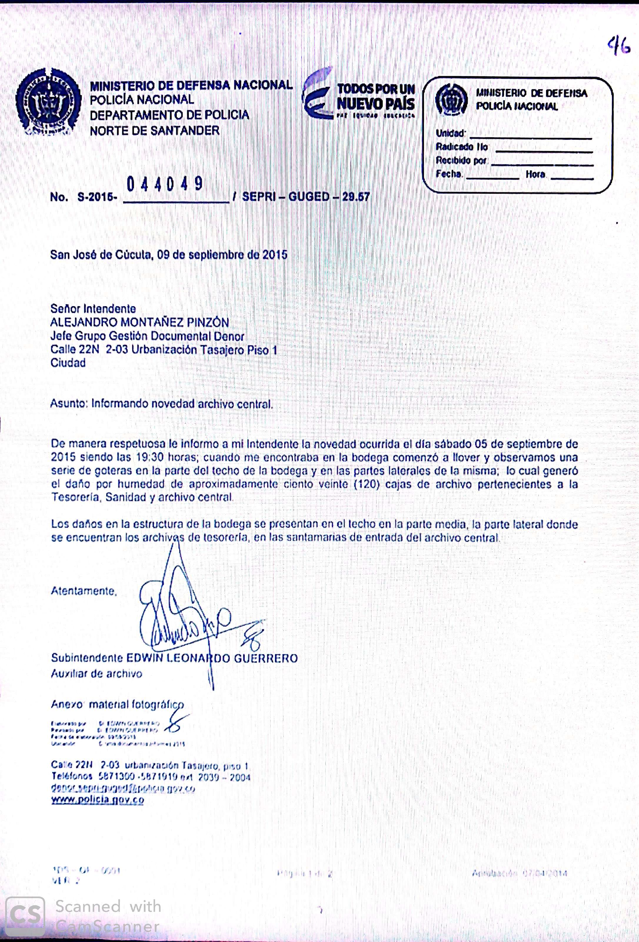
...
 |  |  |  |  |  |  | Clase de Archivo |  |  | Actividad |  |  | Evidencia |  |  | periodicidad
 |  |  |  |  |  |  | Archivo Central |  |  | Cursos de Gestion Documental y de Archivo |  |  | Certificaciones de los cursos reaalizados por el personal que integra el Grupo de Gestion Documental. |  |  | Trimestral

 |  |  |  |  |  |  | Archivo Central |  |  | Seguimiento a los programas del Sistema Integrado de Conservación en el Grupo Gestión Documental del DENOR. |  |  | AC-2024-007228-DENOR 05/03/2024 |  |  | Semestral
 |  |  |  |  |  |  | Archivo Central |  |  | Desinfeccion a las areas del archivo centrol |  |  | Fotografia |  |  | Mensual |  |  |  |  | Elementos de bioseguridad, de desinfeccion, limpieza y aseo general la fumigacion esta prevista para el 2 semestre del año en curso.
 |  |  |  |  |  |  | Archivo Central
 |  |  |  |  |  |  | Archivo Central |  |  | Ubicación de los contenedores de acervos documentales |  |  | Fotografia |  |  | Mensual |  |  |  |  | Ubicación de las transferencias y organización adecuada en su lugar correspondiente.
 |  |  |  |  |  |  | Archivo Central |  |  | Inspeccion de Seguridad a instalaciones |  |  | Matriz de Peligros |  |  | Anual |  |  |  |  | Gestionada por el personal de Gestion Documental y Realizada por el competente de Seguridad y salud en el Trabajo.
...
 |  |  |  |  |  |  | Clase de Archivo |  |  | Actividad |  |  | Evidencia |  |  | periodicidad |  |  |  |  | Observaciones
 |  |  |  |  |  |  | Archivo Central |  |  | NO APLICA |  |  | NO APLICA |  |  | NO APLICA |  |  |  |  | NO APLICA
...
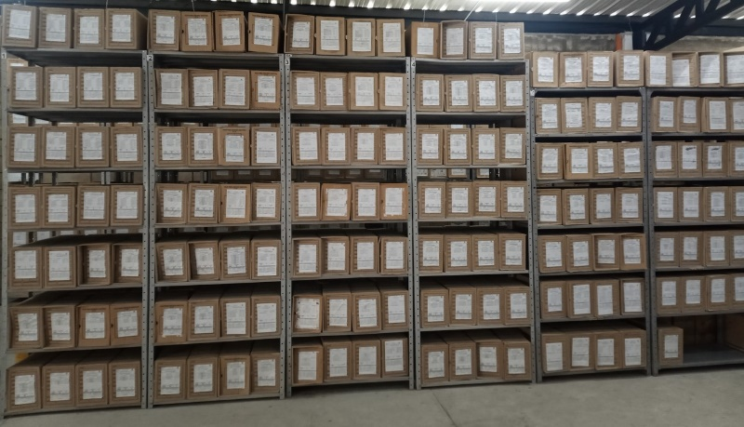
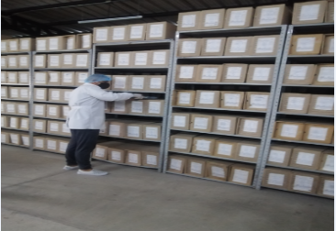

 |  |  |  | 22 | 3 | 2024 |  | Fecha de Elaboración |  | 22 | 3 | 2024 |  |  |  | VISTO BUENO JEFE DE LA UNIDAD
 |  |  |  | Subintendente |  |  |  | Jefe Grupo de Gestión Documental |  | Subintendente |  |  |  |  |  | Comandante de Unidad |  | Coronel
 |  |  |  | Grado Nombres y Apellidos |  |  |  |  |  | Grado Nombres y Apellidos |  |  |  |  |  |  | Grado Nombres y Apellidos

 |  |  |  |  |  |  |  | Firma |  |  |  |  |  |  |  |  | Firma

